FORMATO GQ-016
PROPUESTA DE MEJORA | PROPUESTA DE MEJORA O INNOVACIÓN |  |  |  | REGISTRO
 |  |  |  |  | COPIA CONTROLADA
 |  |  |  |  | COD GQ-016-R | VERSION 0,5
 |  |  |  |  | FECHA 18-mar-21 | PAGINA 1 DE 1

Nombre de la propuesta: | SOCIALIZACION DE COMUNICACIONES INTERNAS
Nombre de la persona o equipo que genera la PM: | SEBASTIAN RIOS

SITUACIÓN INICIAL |  |  | SITUACIÓN FINAL
En la actualidad los corres de comunicaciones internas y en especial los cambios en documentación compartidos por Natalia Lopez son raramente leídos a conciencia, en general se da una revisión superficial a la información sin ahondar en el cambio o novedades presentados. |  |  | Se programa una reunión semanal con todos los coordinadores y/o personal requerido para socializar información. Se socializarán las comunicaciones internas y los cambios en la documentación que hayan sido compartidas durante la semana anterior a la reunión. Se designará un coordinador distinto para cada semana el cual estará encargado de dirigir la socialización de la documentación, este tiene el deber de preparar una exposición resumida donde dé a conocer el motivo del comunicado enviado internamente en la compañía y sus cambios o novedades respecto a comunicados anteriores del mismo orden. En medio de la socialización pueden intervenir todos los presentes con el fin de compartir distintos puntos de vista sobre los comunicados y de forma conjunta concretar dudas si se tienen, y escalarlas con área encargada para de igual forma socializar la respuesta en la próxima reunión programada.

FOTO O DIBUJO INICIAL |  |  | FOTO O DIBUJO FINAL
N/A |  |  | 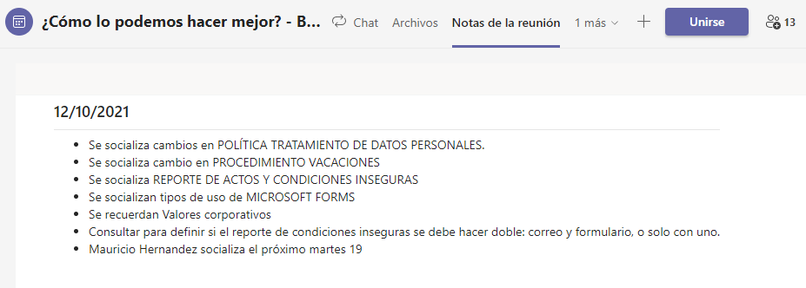 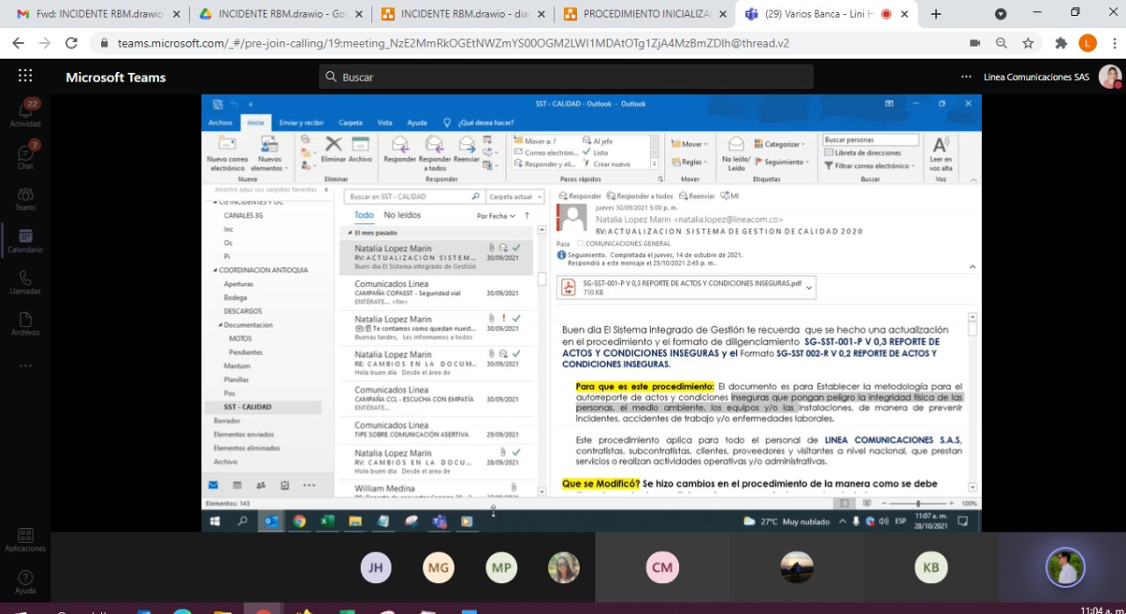

Objetivo: | Ahondar en la información enviada en los distintos comunicados. Socializar comunicados conjuntamente entre coordinadores. Compartir distintos puntos de vista sobre los comunicados. De forma conjunta concretar dudas si se tienen y escalarlas con área encargada. Que la información le quede más clara a cada personal del grupo de trabajo.
Alcance: | Todo el personal de la compañía.
Requerimientos: | Tener correo corporativo. Estar dentro de la lista de distribución de comunicados. Realizar programación de 1 reunión semanal en la que se realizara la socialización.

Elaborado por: Coordinadora Sistemas Integrados de Gestión Natalia Lopez Marin |  | Revisado por: Dirección de I+D Marlon Alberto Henandez Arboleda |  | Aprobado por: Director de procesos Walter Jimenez

